Problema 2
Ubicar dos centros de distribucion para abastecer 5 sucursales dispersas en la republica mexicana

Zona norte
 | Almacen | Productos

 | Monterrey | 650
 | Tijuana | 700

 | Coordenadas | х | у
 | Monterrey | 370 | 450
 | Tijuana | 20 | 510
 | Centroide | 188.5 | 481.1
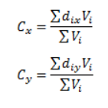

 | Almacen | Productos

 | Guadalajara | 800
 | CDMX | 620
 | Cancun | 580

 | Coordenadas | х | у
 | GDL | 50 | 200
 | CDMX | 230 | 190
 | Cancun | 480 | 150
 | Centroide | 230.5 | 182.4

